Mapa 2.6
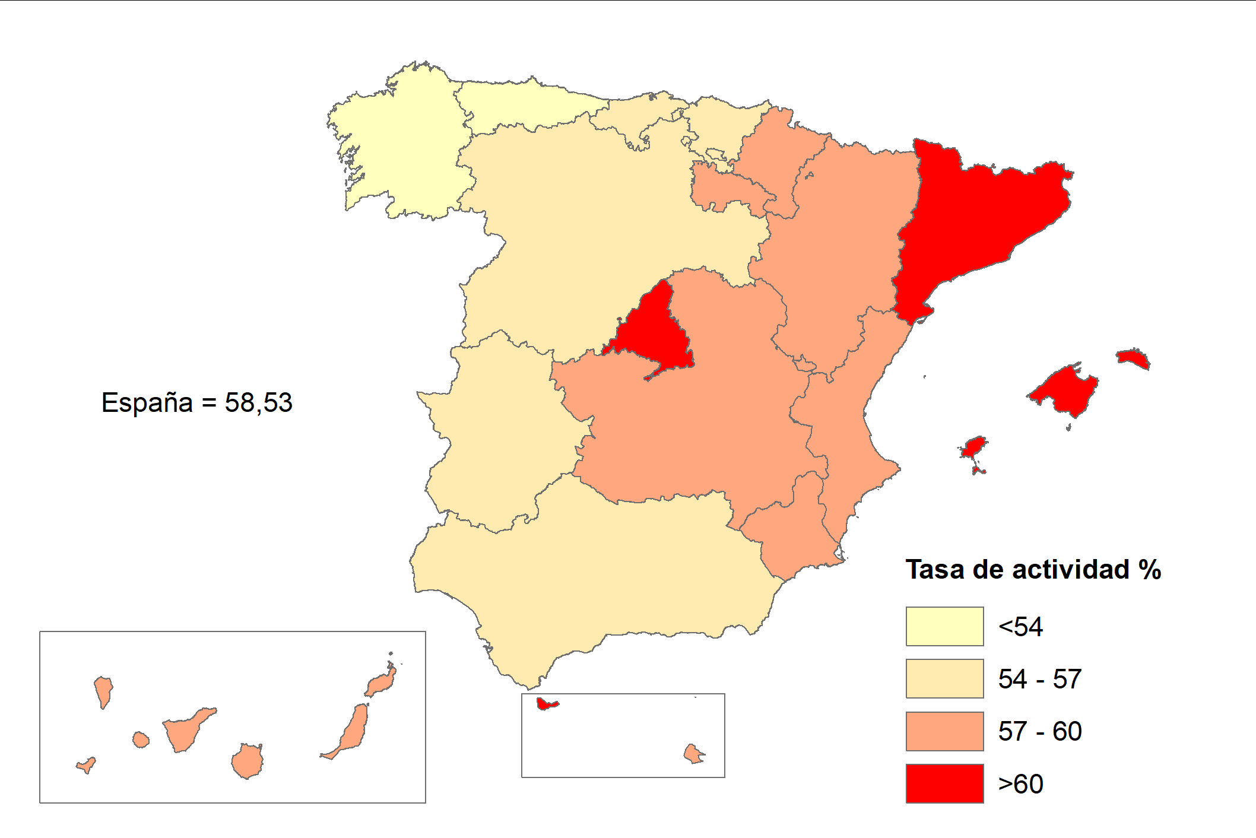
Tasa de actividad (%)
Año 2022

